Fachbereiche
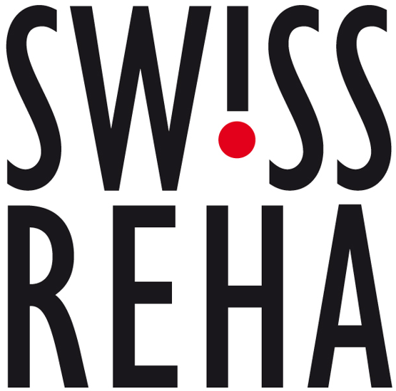
Qualitäts- und Leistungskriterien für die stationäre Rehabilitation, gültig ab 28. Mai 2026
Kapitel | Nr. | Neurorehabilitation | Spalte1 | MUSS | SOLL | am Standort
1. Grundvoraussetzungen
 | 10.01 | Die Institution für Neurorehabilitation weist durch ihre Spezialisierung fundierte Kenntnisse in der Rehabilitation von Patienten mit neurologischen Erkrankungen aus, sowie in der Behandlung typischer Komplikationen und häufiger Komorbiditäten bei diesen Erkrankungen. Sie kann in einem Bereich der Neurologie subspezialisiert sein, wie z.B. Bewegungsstörungen, Epilepsie und Schlaf-Wach Störungen, Kopfschmerz, neuropsychiatrische Patienten, Multiple Sklerose und anderes. |  | X |  | X
 | 10.02 | Mindestens 250 Austritte pro Jahr mit neurologischen Erkrankungen oder 10'000 Pflegetage. |  | X |  | X
2. Indikationsqualität
 | 20.01 | Indikation Patienten mit Schädigungen (Erkrankung, Unfall, neurochirurgisch postoperativ) des zentralen oder peripheren Nervensystems gemäss ICD. Beeinträchtigung von Aktivitäten und Partizipation in Folge einer Schädigung der Funktionen und Strukturen des zentralen und/oder des peripheren Nervensystems. Eine Aufnahme erfolgt nur bei definierter Indikationsstellung für stationäre Rehabilitationsmassnahmen (siehe Abgrenzung zur ambulanten und teilstationären Rehabilitation SW!SS REHA). Rehabilitationsziel und Meilensteine sind festgelegt und spezifische interprofessionelle Rehabilitationsmassnahmen darauf abgestimmt. Erstrehabilitation: Rehabilitation einer akuten neurologischen Erkrankung, Exazerbation einer chronisch neurologischen Erkrankung oder nach einem Unfall im Anschluss an eine Akutbehandlung. Hierzu können auch neurochirurgische Eingriffe oder nichtneurologische Behandlungen mit neurologischen Komplikationen gehören. Folgerehabilitation: - Rehabilitationsmassnahmen bei Patienten mit chronischen neurologischen Erkrankungen oder chronischen Folgen neurologischer Erkrankungen und/oder relevanten Komorbiditäten. Standortbestimmung bei komplexen Störungsbildern. Verbesserung oder Stabilisierung des Status bezüglich Aktivität und Partizipation (z.B. Wohnsituation). Pharmakotherapeutische Evaluation und Therapieoptimierung. |  | X |  | X
3. Strukturqualität
3.1. Personalstruktur
a) Ärzte
...

